第6表-2,第7表-2データ探し方
【第６表－２ 着工建築物：市区町村別、構造別（床面積の合計）】および【 第７表－２ 着工建築物：市区町村別、用途別（床面積の合計）】データの探し方

①
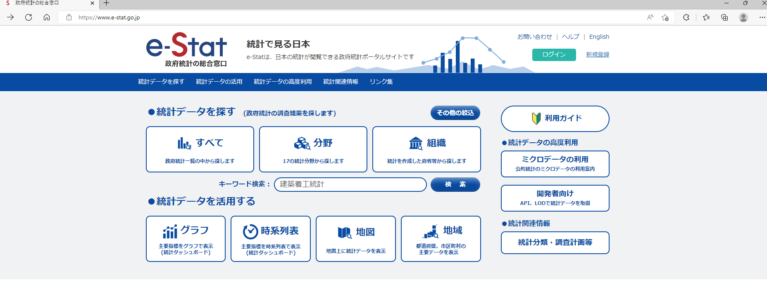

②

①政府統計の総合窓口e-stat(https://www.e-stat.go.jp/)のWEBページへアクセスする。(ここでは例としてMicrosoft Edgeにてアクセス)
②キーワード検索に「建築動態統計調査」と入力し、検索ボタンをクリックする。

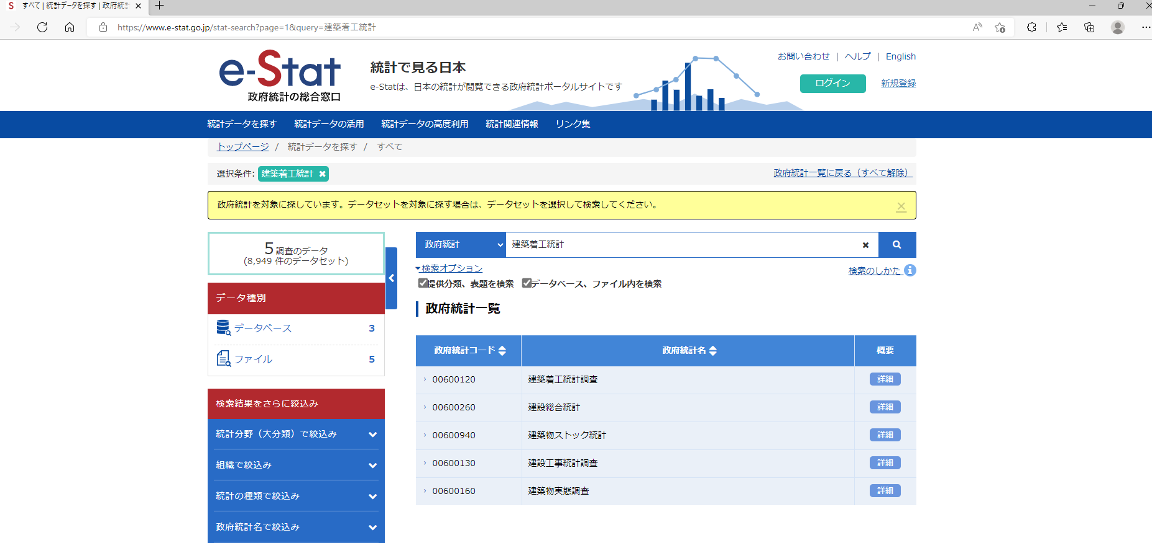

③

③「00600120 建築着工統計調査」の欄にて政府統計コードまたは政府統計名をクリックする。

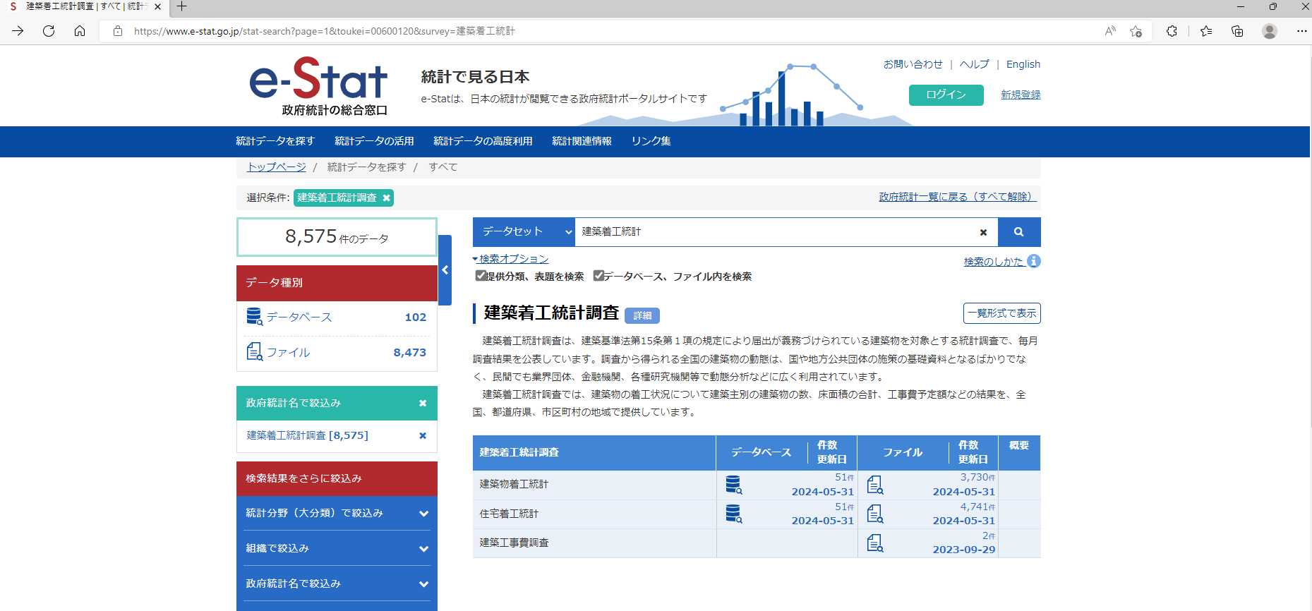

④

④「建築物着工統計調査」の欄にてファイルをクリックする。

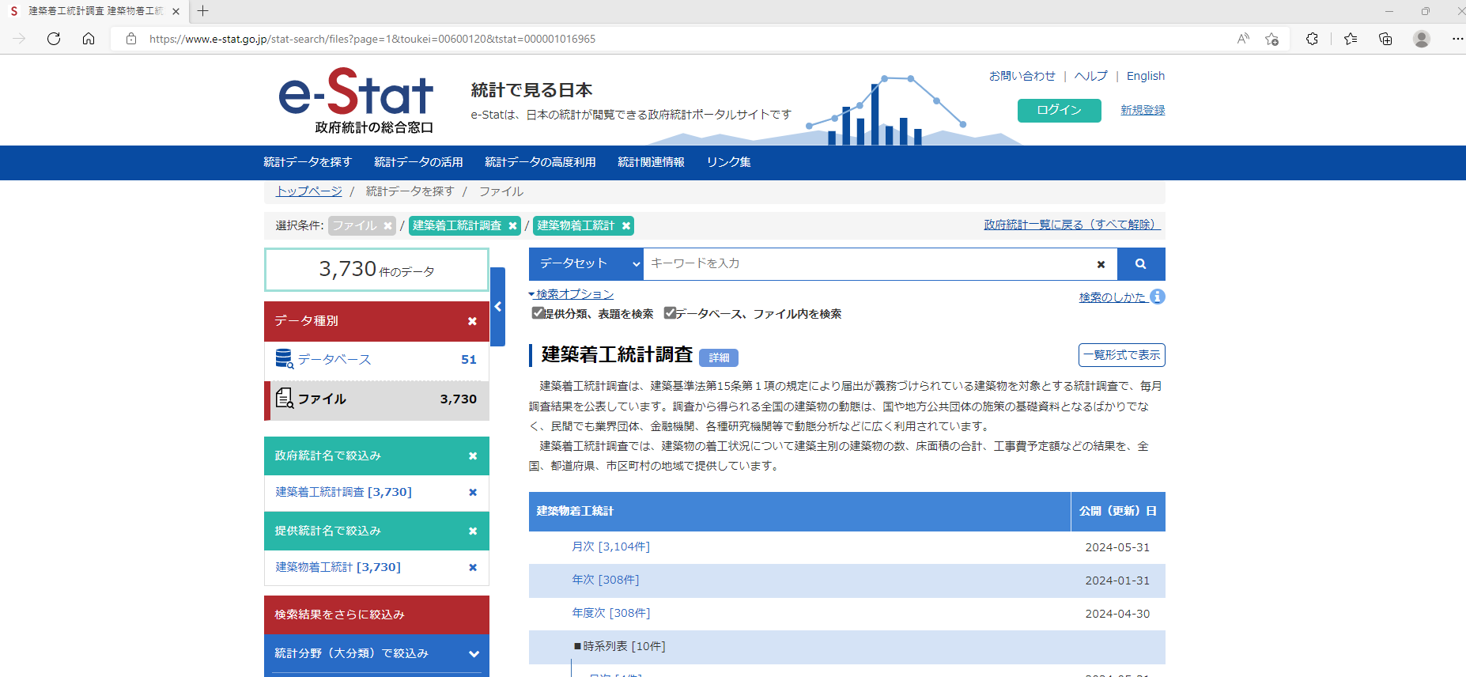

⑤

⑤月次［〇〇〇〇件］をクリックする。

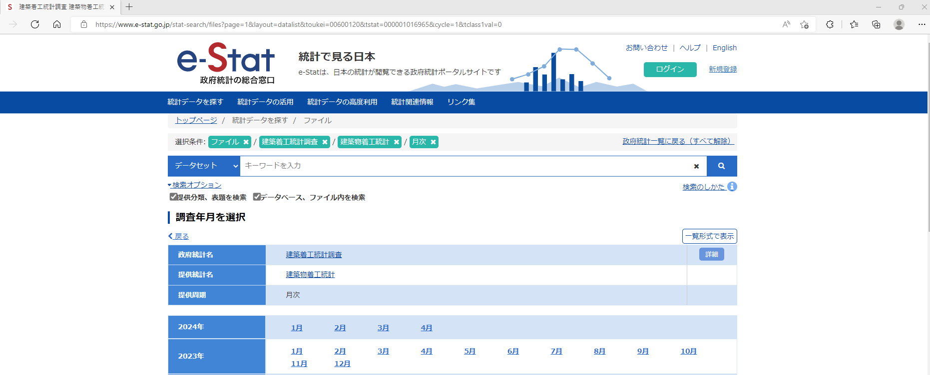

⑥

⑥欲しいデータの年月をクリックする。(ここでは例として2024年の4月を選択する。)

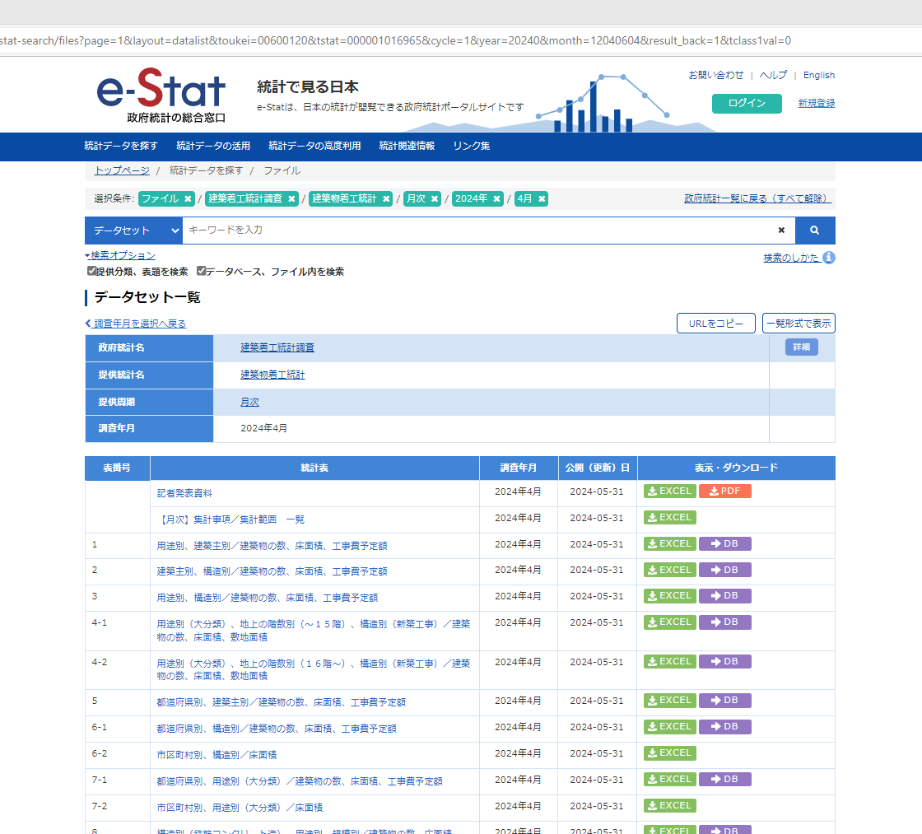

⑦

⑧

⑦第６表－２ 着工建築物：市区町村別、構造別（床面積の合計）のデータが欲しい場合は「6-2」の欄の「EXCEL」をクリックする。
⑧第７表－２ 着工建築物：市区町村別、用途別（床面積の合計）のデータが欲しい場合は「7-2」の欄の「EXCEL」をクリックする。

第6表-2,第7表-2データ抽出
第６表－２ 着工建築物：市区町村別、構造別（床面積の合計）および 第７表－２ 着工建築物：市区町村別、用途別（床面積の合計）データの抽出
①

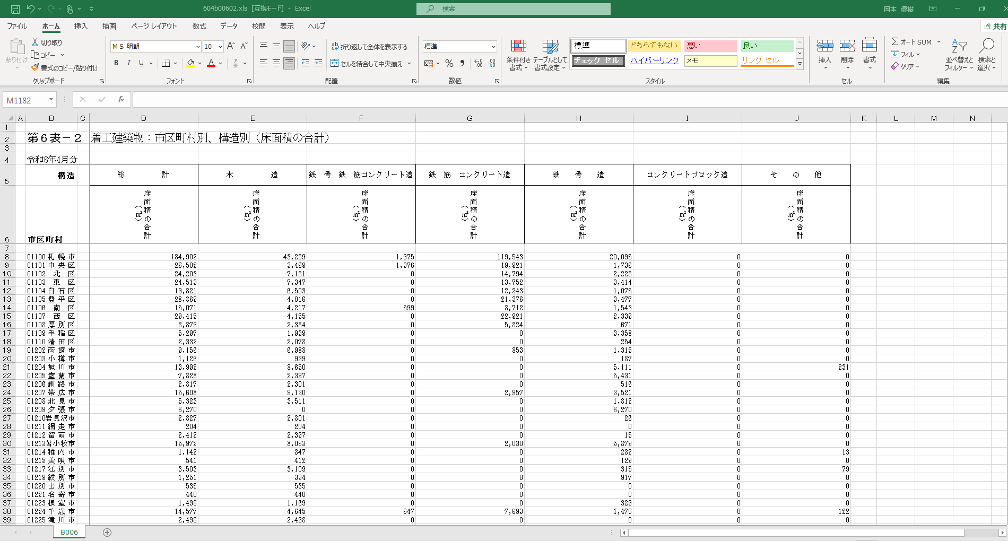

①政府統計の総合窓口e-stat(https://www.e-stat.go.jp/)のWEBページよりダウンロードしたEXCELデータを開く。(ここでは例として 「第６表－２」のデータを使用。)

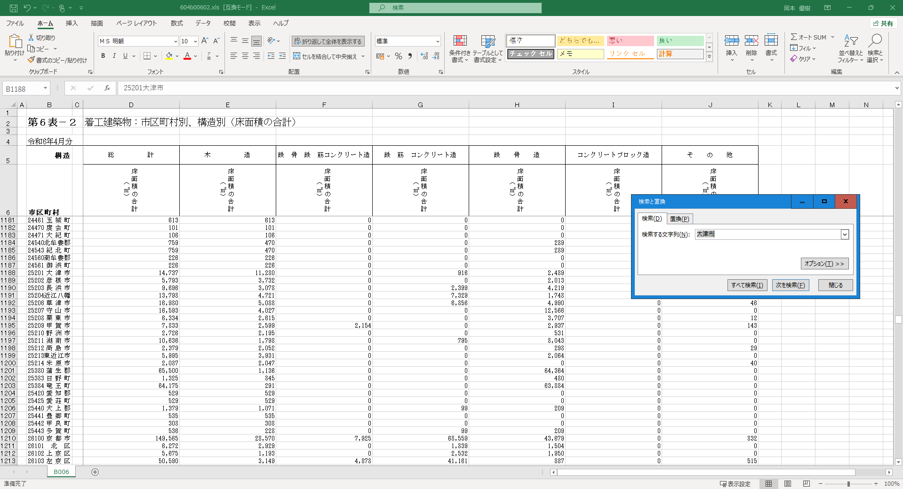

②

②
③

④
③

②「Ctrl ＋ F」を押し、検索と置換のウインドを出す。
③ ウインドの「検索する文字列」にて「大津市」入力し、「次を検索」を押して検索する。
④「大津市～多賀町」のように滋賀県内の市町郡が表示される。

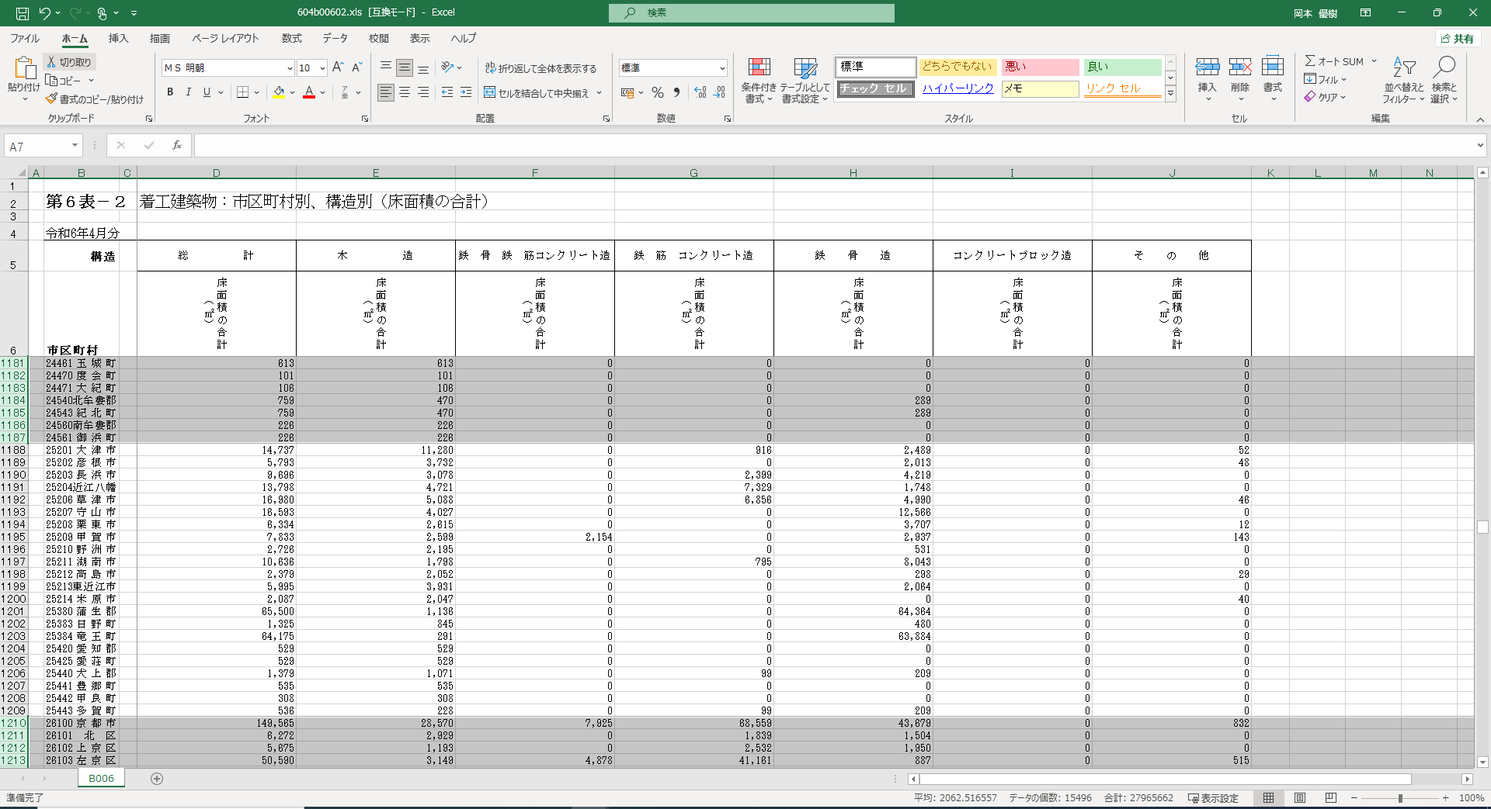

⑤

⑤

⑤「大津市～多賀町」のような滋賀県内の市町郡と表上部の見出しなどを除き、不要なデータの行を範囲選択して削除する。

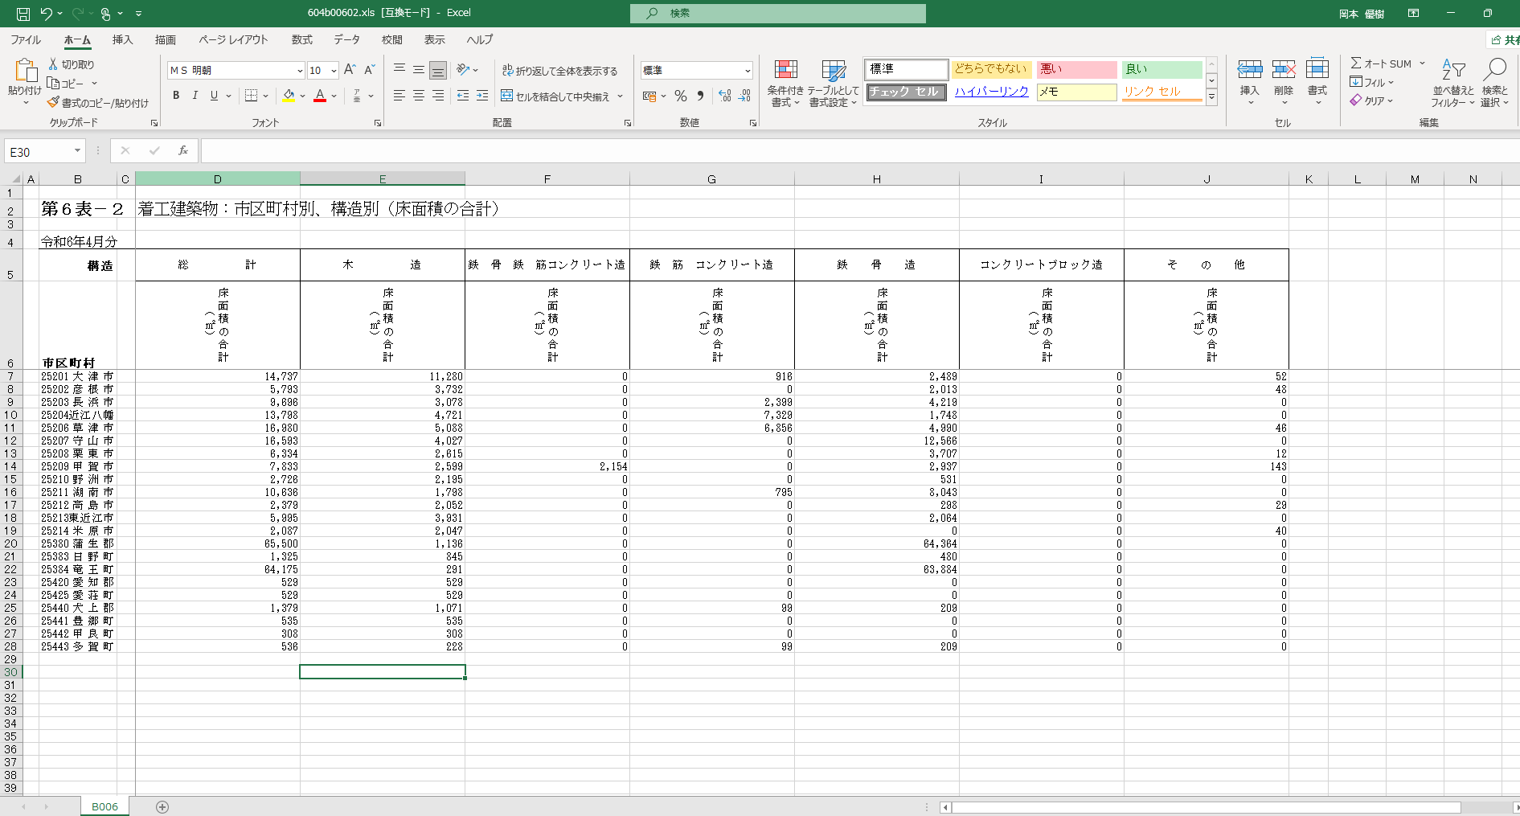

⑥

⑥ 削除後、EXCEL上部にてデータが表示されていることを確認し、抽出が完了する。

第17表,第18表データ探し方
【第１７表 着工新設住宅：利用関係別、資金別、建て方別】および【第１８表 着工新設住宅：利用関係別､構造別、建て方別】データの探し方

①

②

①政府統計の総合窓口e-stat(https://www.e-stat.go.jp/)のWEBページへアクセスする。(ここでは例としてMicrosoft Edgeにてアクセス)
②キーワード検索に「建築動態統計調査」と入力し、検索ボタンをクリックする。

③

③「00600120 建築着工統計調査」の欄にて政府統計コードまたは政府統計名をクリックする。

④

④「住宅着工統計調査」の欄にてファイルをクリックする。

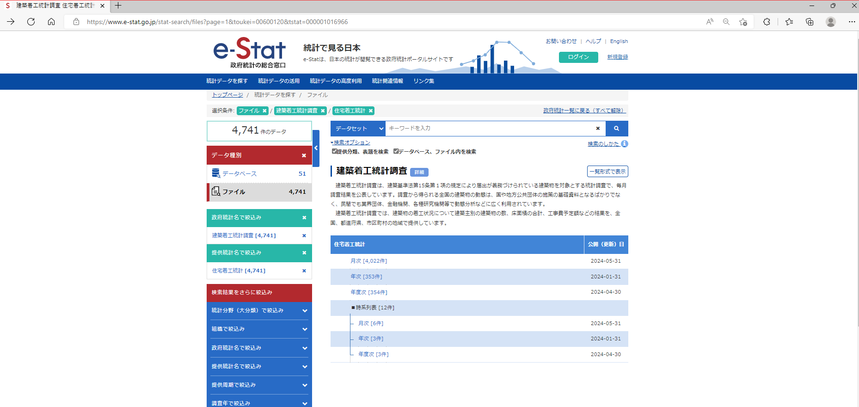

⑤

⑤月次［〇〇〇〇件］をクリックする。

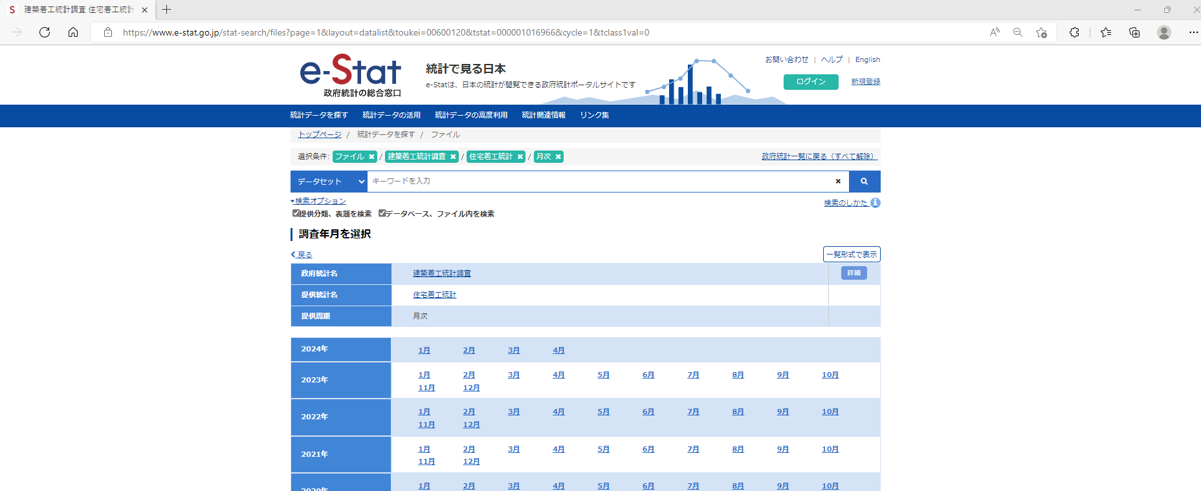

⑥

⑥欲しいデータの年月をクリックする。(ここでは例として2024年の4月を選択する。)

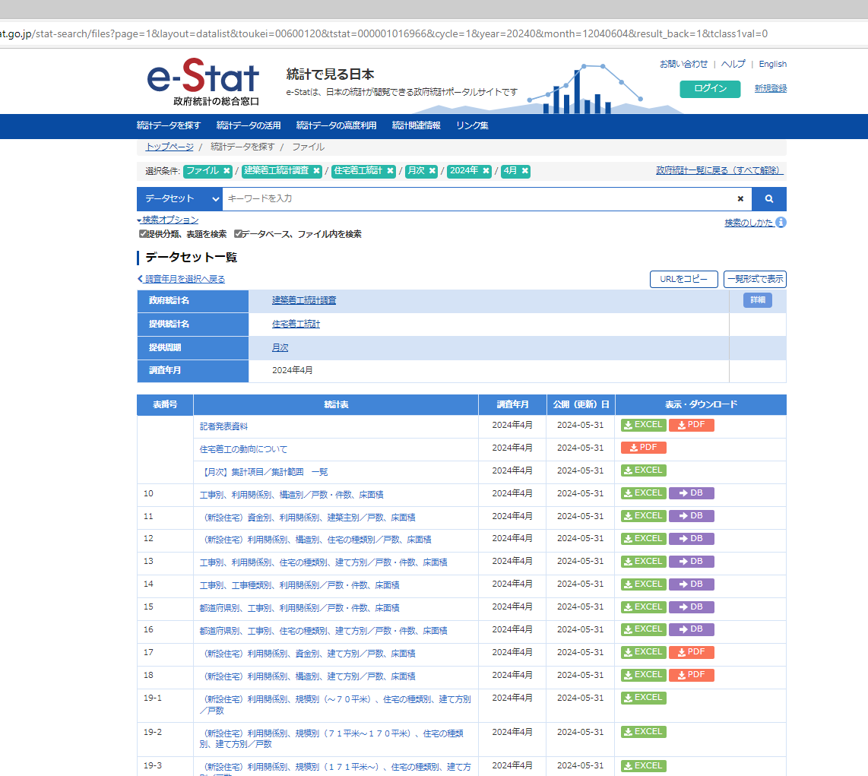

⑦
⑧

⑦第１７表 着工新設住宅：利用関係別、資金別、建て方別（戸数、床面積の合計）のデータが欲しい場合は「17」の欄の「EXCEL」をクリックする。
⑧第１８表 着工新設住宅：利用関係別、構造別、建て方別（戸数、床面積の合計）のデータが欲しい場合は「18」の欄の「EXCEL」をクリックする。

第17表,第18表データ抽出
【第１７表 着工新設住宅：利用関係別、資金別、建て方別】および【第１８表 着工新設住宅：利用関係別､構造別、建て方別】データの抽出
①

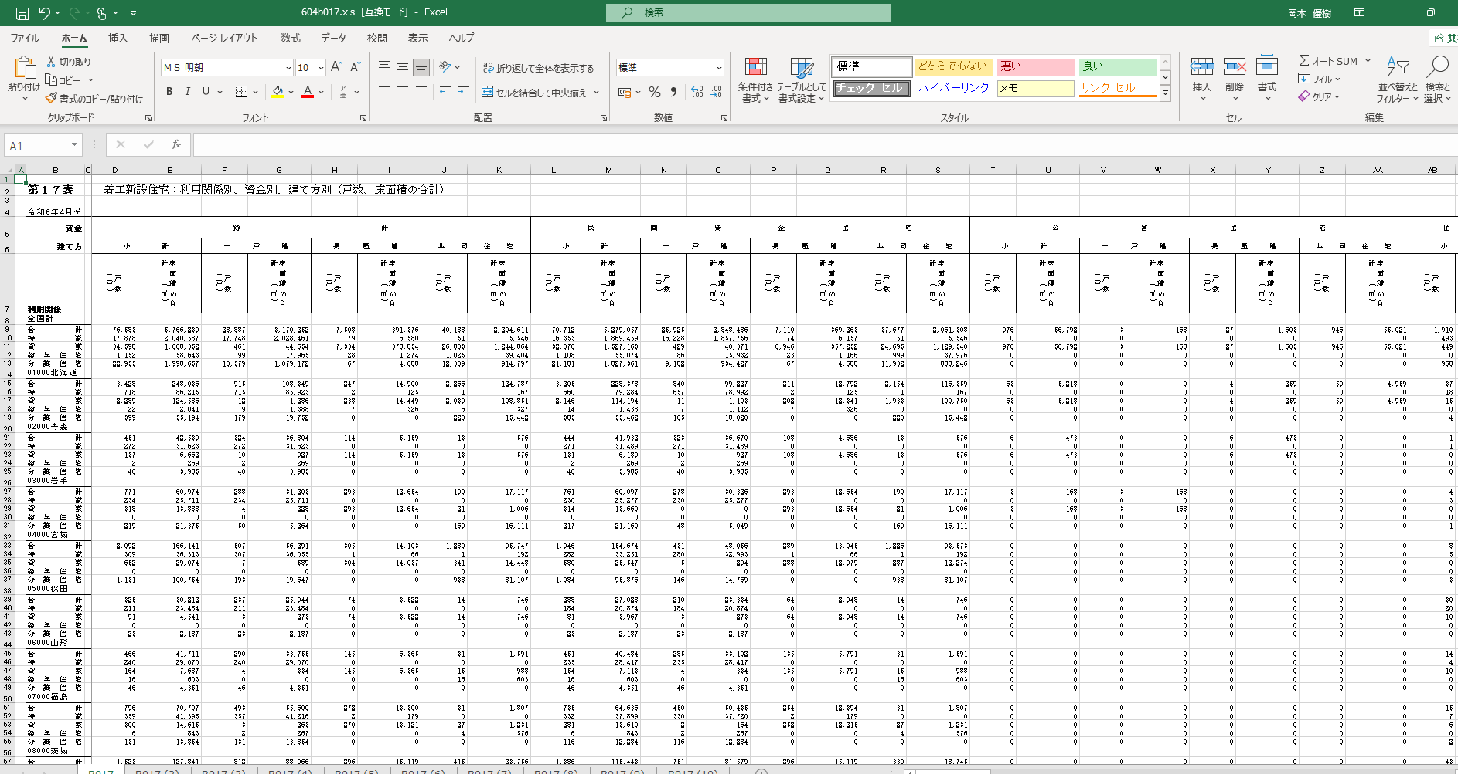

①政府統計の総合窓口e-stat(https://www.e-stat.go.jp/)のWEBページよりダウンロードしたEXCELデータを開く。(ここでは例として 「第１７表」のデータを使用。)

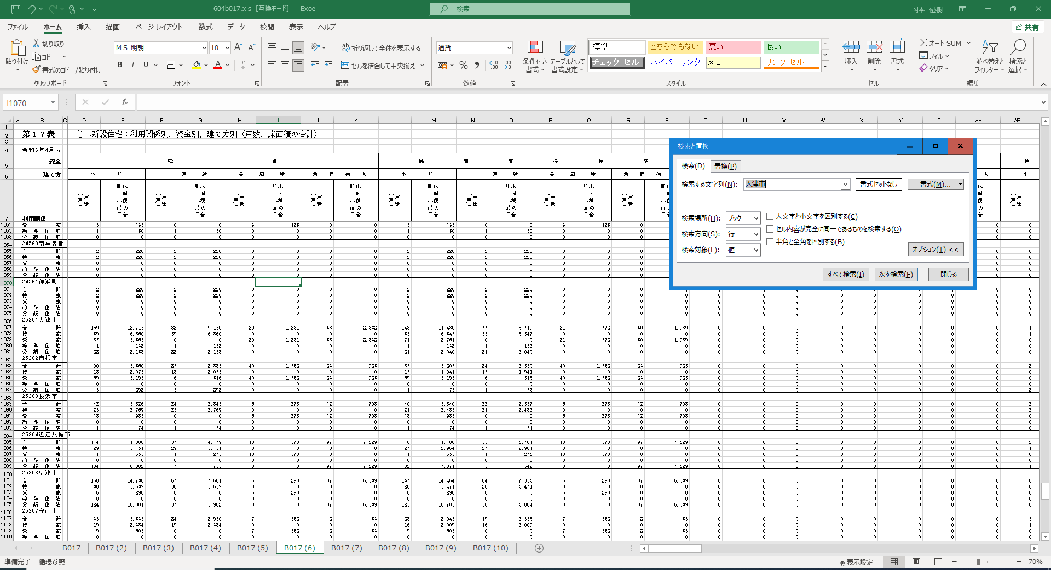

②

⑤

④③

③

⑤

⑥

②「Ctrl ＋ F」を押し、検索と置換のウインドを出す。
③ ウインドの「オプション」をクリックする。
④ 検索場所にて「ブック」を選択する。
③ ウインドの「検索する文字列」にて「大津市」入力し、「次を検索」を押して検索する。
④「大津市～多賀町」のように滋賀県内の市町郡が表示される。

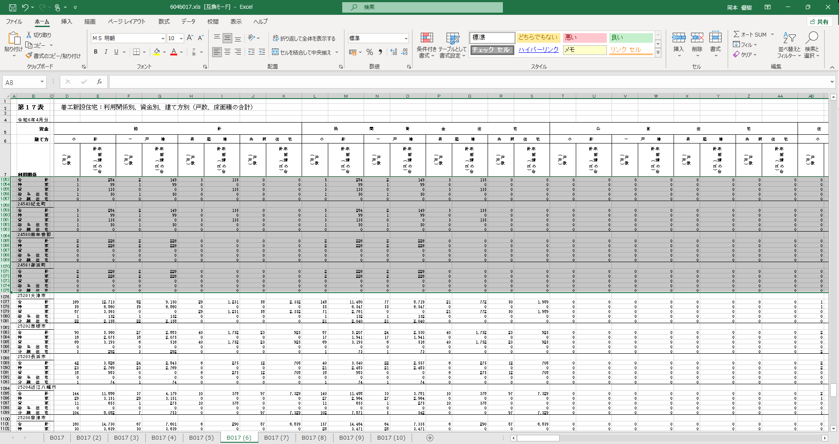

⑤

⑥
⑥

⑤「大津市～多賀町」のような滋賀県内の市町郡と表上部の見出しなどを除き、不要なデータの行を範囲選択して削除する。
⑥ 不要なシートを選択して削除する。 (※注意 データが複数のシートにて表示されている場合があるときはデータ移動の必要あり。)

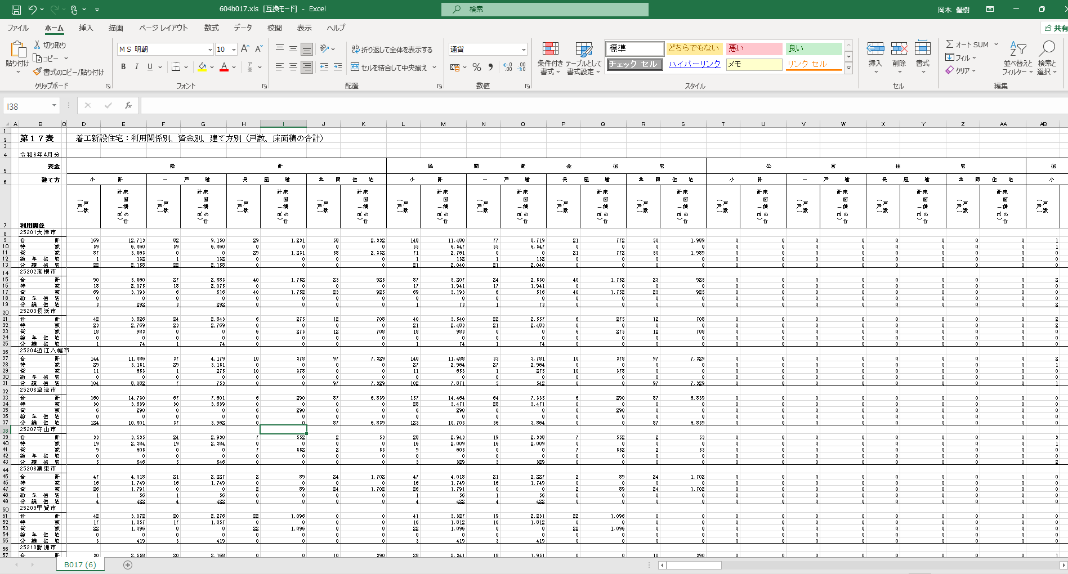

⑥

⑥ 削除後、EXCEL上部にてデータが表示されていることを確認し、抽出が完了する。

